クラス
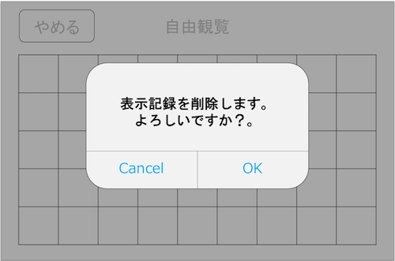
クラス名 | 関数名 | 変数名or引数/戻り値 | 型 | 説明 | 備考 | 該当画面
Strings |  |  |  | 文字列 | .plistで作成
 |  | //表示記録削除アラート |  |  |  | 表示記録削除アラート
 |  | DELETE_TITLE | String | タイトル
 |  | DELETE_MESSAGE | String | 文言
 |  | DELETE_BUTTON_OK | String | ボタン名A
 |  | DELETE_BUTTON_CANCEL | String | ボタン名B

 |  | //ルート選択画面 |  |  |  | 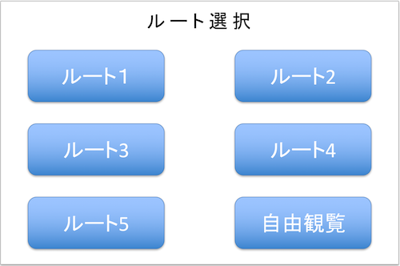 ルート選択画面
 |  | ROUTE1 | String | ルート1名
 |  | ROUTE2 | String | ルート2名
 |  | ROUTE3 | String | ルート3名
 |  | ROUTE4 | String | ルート4名
 |  | ROUTE5 | String | ルート5名
 |  | ROUTE_FREE | String | 自由観覧名

ContentsData |  |  |  | 刀剣データ
 |  | CONTENTS_ARRAY | Array
 |  | [n][0] or [n][1] | Int | コンテンツのステータス | 0は未確認、1は確認済み
 |  | [n][x]["hint"] or [n][x]["explain"] | String | ヒント or 説明 配列 | hint か explain
 |  | [n][x][String]["iconPath"] | String | アイコンパス(シルエット/カラー)
 |  | [n][x][String]["imagePath"] | String | 画像パス(シルエット/カラー)
 |  | [n][x][String]["titile"] | String | タイトル
 |  | [n][x][String]["message"] | String | メッセージ
 |  | [n][x][String]["mapPath"] | String | 地図画像パス※ヒントのみ

AppDelegate |  |  |  | background or foreground
 | //background
 | BeaconManager.stop() |  |  | Beacon信号の検知を停止する

 | //foreground
 | BeaconManager.start() |  |  | Beacon信号の検知を開始する

ViewController |  |  |  | ルート選択画面Class |  | 自由観覧画面

 | routeBtn1() |  |  | ルート1ボタン押下時に反応。 changeStoryBoard(1)を実行
 | routeBtn2() |  |  | ルート2ボタン押下時に反応。 changeStoryBoard(2)を実行
 | routeBtn3() |  |  | ルート3ボタン押下時に反応。 changeStoryBoard(3)を実行
 | routeBtn4() |  |  | ルート4ボタン押下時に反応。 changeStoryBoard(4)を実行
 | routeBtn5() |  |  | ルート5ボタン押下時に反応。 changeStoryBoard(5)を実行
 | freeViewBtn() |  |  | 自由観覧ボタン押下時に反応。 changeStoryBoard(0)を実行

 | changeStoryBoard() |  |  | 受け取ったboardNumに応じて、 遷移先と渡す値を変更 | 1~5はスタンプラリー画面へ値を渡して遷移 0は自由観覧画面へ遷移
 |  | boardNum | Int | 遷移先を判断する番号

ContentsArrayManager |  |  |  | CONTENTS_ARRAYの値を操作するClass
 | getCheckNum()
 |  | 引数:contentsNum | Int | CONTENTS_ARRAYの各コンテンツ番号
 |  | 戻り値:checkNum | Int | 確認化未確認家の数値を返却する

 | getData()
 |  | 引数:contentsNum | Int | CONTENTS_ARRAYの各コンテンツ番号
 |  | 引数:contentsType | String | ヒント情報か説明情報かを選択
 |  | 戻り値:dataArray | Array | 刀剣情報を返却する

 | setCheckNum() |  |  | 確認か未確認かの数値を変更する
 |  | 引数:contentsNum | Int | CONTENTS_ARRAYの各コンテンツ番号
 |  | 引数:checkNum | Int | 変更する確認数値

 | initArray() |  |  | CONTENTS_ARRAYを初期化する

FreeViewController |  |  |  | 自由観覧画面Class |  | 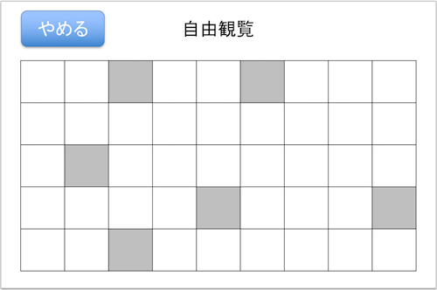

CollecitionViewの仕様 |  |  |  | CollectionViewの起動処理に沿った形で関数を用意してあげる
collectionView()
 | numberOfItemsInSection |  |  | セルの個数を設定
 | cellForItemAt |  |  | セルのフォーマットを設定 | CollectionManager.getIconPath()使用
 | didSelectItemAt |  |  | セルをタッチした際に反応 | CollectionManager.setIconBtnFunc()使用

 | reloadData() |  |  | コレクションビューの更新 | 上記3つの処理を行う

待機 | catchBeaconSignals() |  |  | BeaconManagerが信号を受信した際に処理を行う

待機 | touchGiveUpBtn() |  |  | やめるボタン押下時に反応。 Alert.showAlert()を実行

CollectionViewManager |  | CollectionView管理
 | getIconPath() |  |  | 指定されたCONTENTS_ARRAYの配列番号を元に アイコンパスを渡す
 |  | 引数:contentsNum | Int | CONTENTS_ARRAYの各コンテンツ情報番号
 |  | 戻り値:iconPath | String | アイコン画像パス

 | setIconBtnFunc() |  |  | ボタン押下時の処理を変更する
 |  | 引数:contentsNum | Int | CONTENTS_ARRAYの確認数値を参照して、 アイコン押下時に表示するモーダルビューを変更する

BeaconManager
 | start() |  |  | Beacon信号の検知を開始する 3秒以上検知した際に、 FreeViewControllerのcatchBeaconSignals()あるいは、 HintModalView.changeBtnActive()を実行する。

 | stop() |  |  | Beacon信号の検知を停止する

Alert |  |  |  | アラート関連Class |  | 表示記録削除アラート
 | //表示記録削除アラート
 | showAlert()
 |  | 引数1：title | String
 |  | 引数2：message | String | メッセージ

 | touchOK() |  |  | OK押下時の処理
 | touchCancel() |  |  | Cancel押下時の処理

 | closeAlert() |  |  | アラートを閉じる

HintModalView |  |  |  | ヒントモーダルビュー関連 |  | 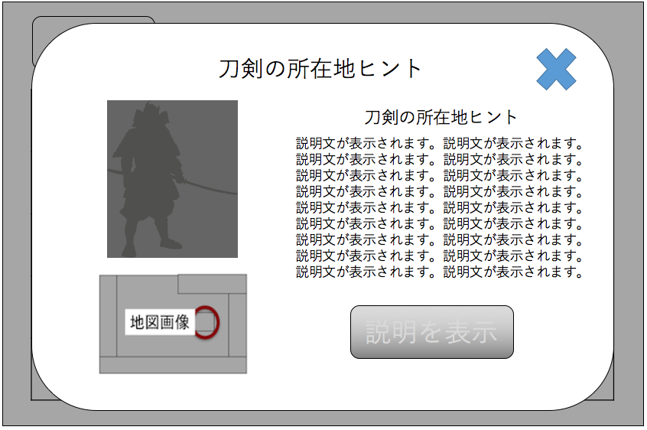 ヒントポップアップ

 | showView() |  |  | ヒントポップアップを表示
 |  | 引数：ContentsNum | Int | 刀剣番号

 | closeView() |  |  | ヒントダイアログを閉じる

 | transitionExplainModal() |  |  | 説明画面へ遷移

 | changeBtnActive()
 |  | 引数:activeNum | Int | 説明を表示ボタンのActive/Desabledを切替 | 0だったらActive 1だったらdesabled

ExplainModalView |  |  |  | 説明モーダルビュー関連 |  | 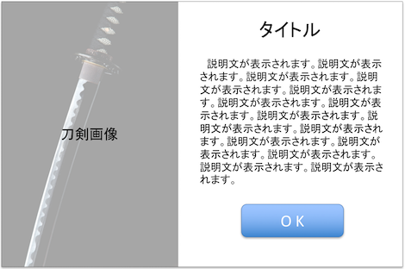 説明ポップアップ

 | showView() |  |  | 説明ポップアップを表示
 |  | 引数：contentsNum | Int | 刀剣番号

 | closeView() |  |  | 説明ダイアログを閉じる

関連図
情報保持クラス

Strings
CONTENTS_ARRAY
ContentsArray Manager
 |  | 命令

 |  | 文字列

 |  | 数値

ルート選択画面

ViewController

changeStoryBoard()

View

routeBtn1
routeBtn2

routeBtn3
routeBtn4

routeBtn5
freeViewBtn

アラート画面 | 説明画面 |  | ヒント画面

Alert Class
ExplainModalView
HintModalView
showModalView()
showModalView()
showAlert()
touchOK()
OKButton
closeButton

changeStoryBoard()
closeView()
closeView()

ContentsManager.initArray()

showExplainButton

changeBtnActive()

touchCancel()
closeAlert()
transitionExplainModal()

ContentsArray Manager
ContentsArray Manager

 | 自由観覧画面

FreeViewController
catchBeaconSignals()
BeaconManeger

CollectionView

reloadData()
numberOfItems InSection

cellForItemAt
didSelectItemAt

getIconPath()
setIconBtnFunc()

ContentsArrayManager

giveUpButton

touchGiveUpBtn()

